표지


메이플 키우기 Test case
Maplestory : Idle RPG
작성일자 : 2025.12.06

작성자 : 하민철
E-mail : jka3200@naver.com
Tel. 010 -2680 - 2081

계획서
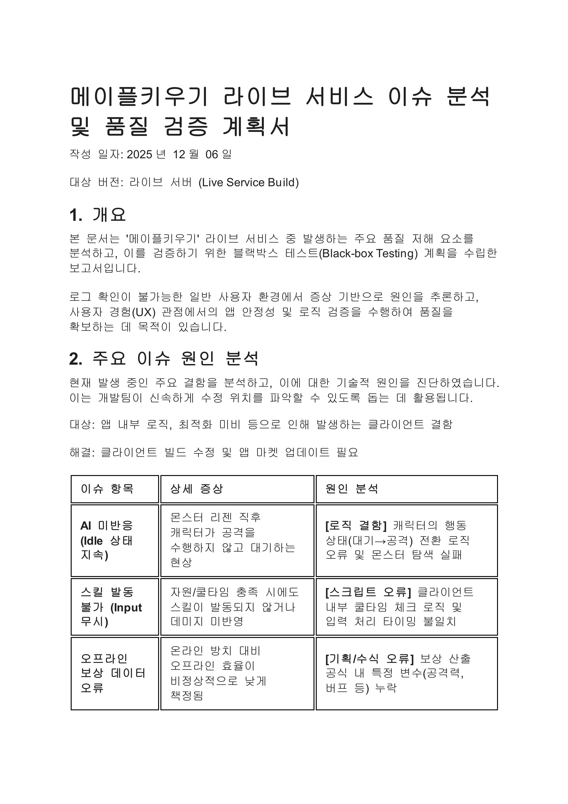
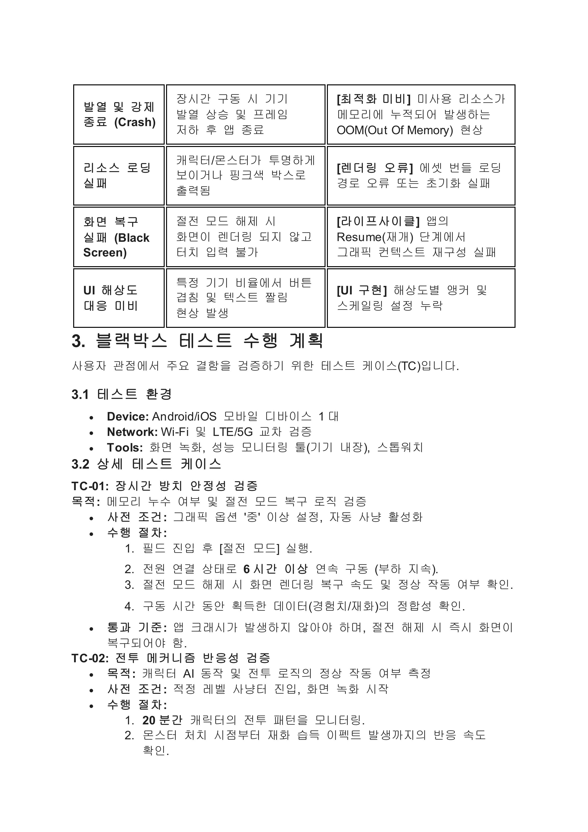

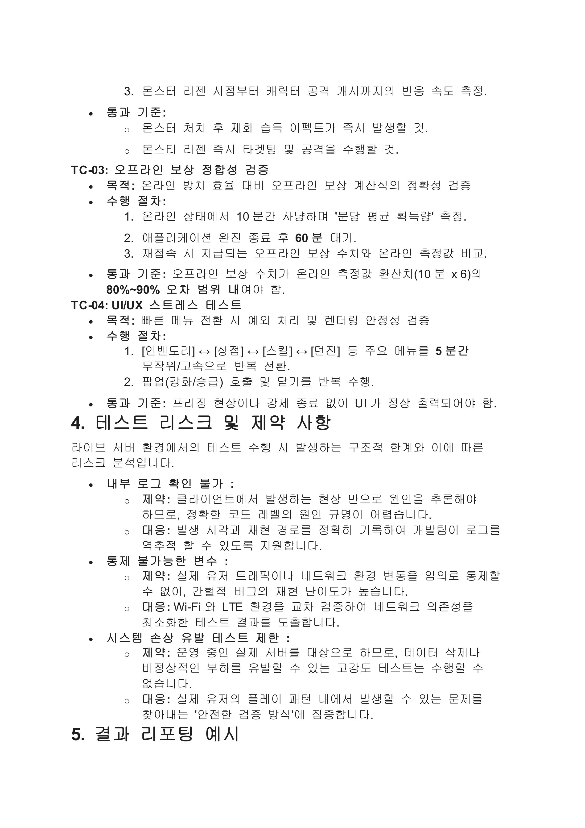
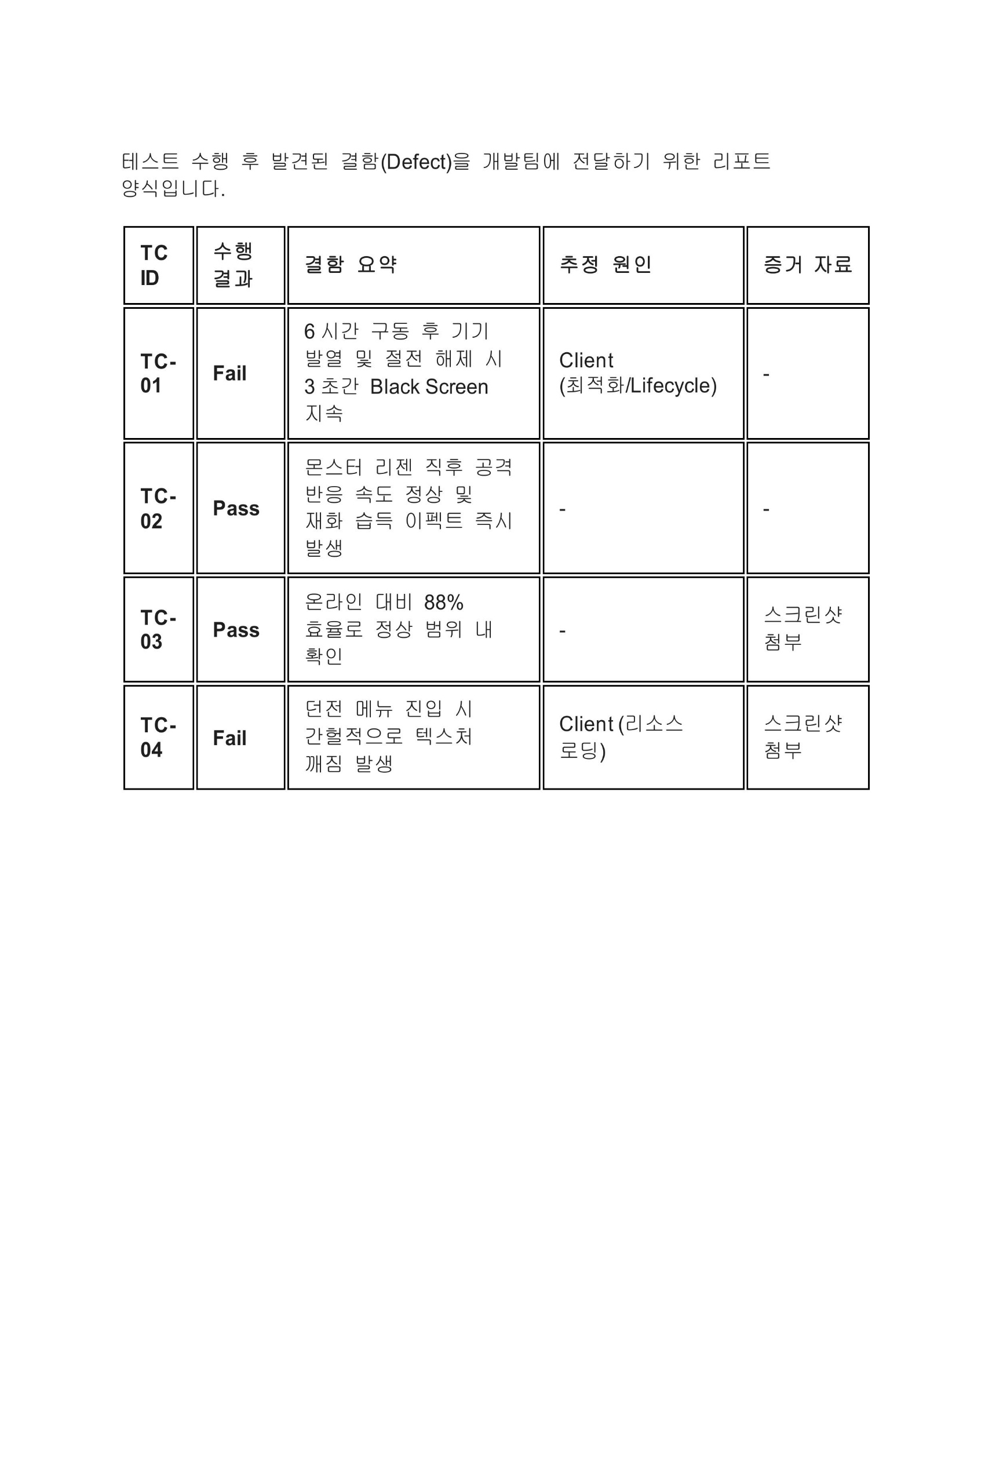

테스트맵
